상품제안서
(정품)라미로고샤프106(라미공식인증대리점) | 상품코드: F31865

 |  |  |  |  |  |  | 02-412-0044 | www.easy1.co.kr
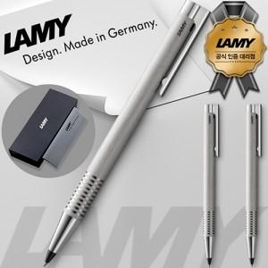

【상세/제작정보】 | <p><span style="font-size: 12pt;"><b>* 배송비- 한박스 100개/ 4000원별도</b></span></p>

【인쇄/포장옵션】 | 레이저 / 포장지포장

【공급단가】 | 수량 | 50~ | 100~ | 500~ | 1,000~ | 2,000~
*VAT별도 | 단가 | 24,000원 | 23,400원 | 22,200원 | 22,000원 | 21,800원

【상품 URL】 | https://dev.easy1.co.kr:443/src/goods_detail.php?gdno=31865

